Лист2
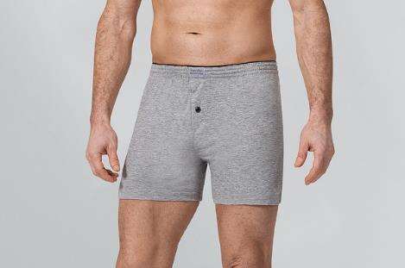
ФОТО | НОМЕНКЛАТУРА | АРТ. | ОПИСАНИЕ | ЦЕНА | Кол-во | СУММА ЗАКАЗ
 | Мужской ассортимент
 | Арт.125 100% ХЛОПОК Боксер-шорты Серый M | 125 | Мужские трусы шорты прилегающего кроя. Пояс выполнен скрытой контрастной пришивной резинкой. Гульфик на пуговице. Состав 100% хлопок. | 240 |  | 0
 | Арт.125 100% ХЛОПОК Боксер-шорты Серый L |  |  | 240 |  | 0
 | Арт.125 100% ХЛОПОК Боксер-шорты Серый XL |  |  | 240 |  | 0
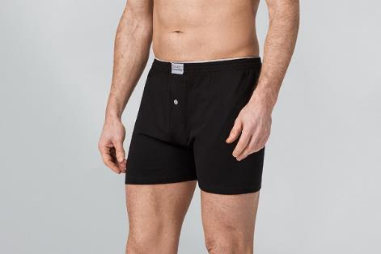
 | Арт.125 100% ХЛОПОК Боксер-шорты Серый 2XL |  |  | 240 |  | 0
 | Арт.125 100% ХЛОПОК Боксер-шорты Черный M |  |  | 240 |  | 0
 | Арт.125 100% ХЛОПОК Боксер-шорты Черный L |  |  | 240 |  | 0
 | Арт.125 100% ХЛОПОК Боксер-шорты Черный XL |  |  | 240 |  | 0
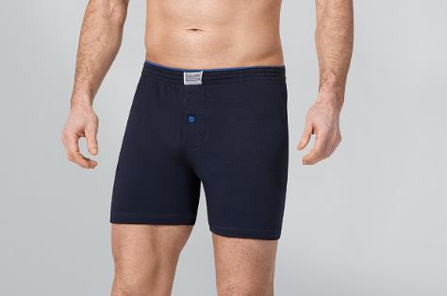
 | Арт.125 100% ХЛОПОК Боксер-шорты Черный 2XL |  |  | 240 |  | 0
 | Арт.125 100% ХЛОПОК Боксер-шорты Синий M |  |  | 240 |  | 0
 | Арт.125 100% ХЛОПОК Боксер-шорты Синий L |  |  | 240 |  | 0
 | Арт.125 100% ХЛОПОК Боксер-шорты Синий XL |  |  | 240 |  | 0
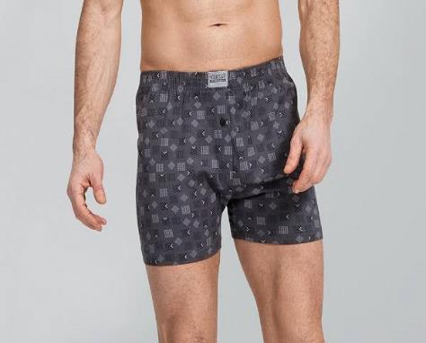
 | Арт.125 100% ХЛОПОК Боксер-шорты Синий 2XL |  |  | 240 |  | 0
 | Арт.126 100% ХЛОПОК Боксер-шорты Цвет Серый принт S |  |  | 240 |  | 0
 | Арт.126 100% ХЛОПОК Боксер-шорты Цвет Серый принт M | 126 | Мужские трусы свободного кроя со вставной резинкой, принт в ассортименте. Гульфик на пуговице. Состав 100% хлопок. | 240 |  | 0
 | Арт.126 100% ХЛОПОК Боксер-шорты Цвет Серый принт L |  |  | 240 |  | 0
 |  |  |  | 240 |  | 0
 |  |  |  | 240 |  | 0
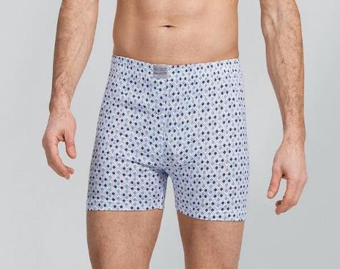
 | Арт.126 100% ХЛОПОК Боксер-шорты Цвет Синий принт S |  |  | 240 |  | 0
 | Арт.126 100% ХЛОПОК Боксер-шорты Цвет Синий принт M |  |  | 240 |  | 0
 | Арт.126 100% ХЛОПОК Боксер-шорты Цвет Синий принт L |  |  | 240 |  | 0
 | Арт.126 100% ХЛОПОК Боксер-шорты Цвет Синий принт XL |  |  | 240 |  | 0
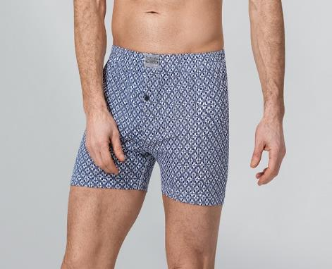
 | Арт.126 100% ХЛОПОК Боксер-шорты Цвет Синий принт 2XL |  |  | 240 |  | 0
 | Арт.126 100% ХЛОПОК Боксер-шорты Цвет Синий узор S |  |  | 240 |  | 0
 | Арт.126 100% ХЛОПОК Боксер-шорты Цвет Синий узор M |  |  | 240 |  | 0
 | Арт.126 100% ХЛОПОК Боксер-шорты Цвет Синий узор L |  |  | 240 |  | 0
 | Арт.126 100% ХЛОПОК Боксер-шорты Цвет Синий узор XL |  |  | 240 |  | 0
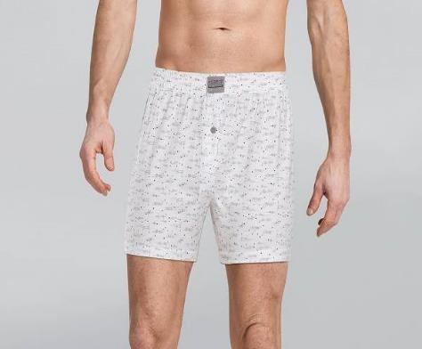
 |  |  |  | 240 |  | 0
 | Арт.126 100% ХЛОПОК Боксер-шорты Цвет Белый принт S |  |  | 240 |  | 0
 | Арт.126 100% ХЛОПОК Боксер-шорты Цвет Белый принт M |  |  | 240 |  | 0
 | Арт.126 100% ХЛОПОК Боксер-шорты Цвет Белый принт L |  |  | 240 |  | 0
 | Арт.126 100% ХЛОПОК Боксер-шорты Цвет Белый принт XL |  |  | 240 |  | 0
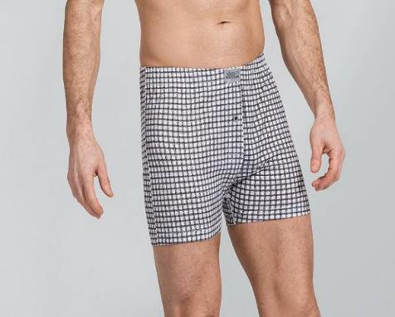
 | Арт.126 100% ХЛОПОК Боксер-шорты Цвет Белый принт 2XL |  |  | 240 |  | 0
 | Арт.126 100% ХЛОПОК Боксер-шорты Цвет Клетка S |  |  | 240 |  | 0
 | Арт.126 100% ХЛОПОК Боксер-шорты Цвет Клетка M |  |  | 240 |  | 0
 | Арт.126 100% ХЛОПОК Боксер-шорты Цвет Клетка L |  |  | 240 |  | 0
 | Арт.126 100% ХЛОПОК Боксер-шорты Цвет Клетка XL |  |  | 240 |  | 0
 | Арт.126 100% ХЛОПОК Боксер-шорты Цвет Клетка 2XL |  |  | 240 |  | 0
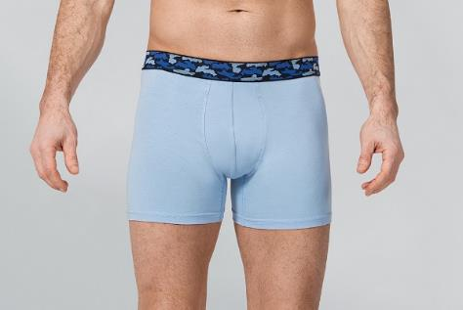
 | Арт.1642 ЭЛАСТАН Боксеры Голубой M | 1642 | Мужские трусы боксеры прилегающего кроя. Уникальность этой модели в контрасте принт пришивной резинки и основной ткани. Состав 90% хлопок 10% эластан. | 225 |  | 0
 | Арт.1642 ЭЛАСТАН Боксеры Голубой L |  |  | 225 |  | 0
 | Арт.1642 ЭЛАСТАН Боксеры Голубой XL |  |  | 225 |  | 0
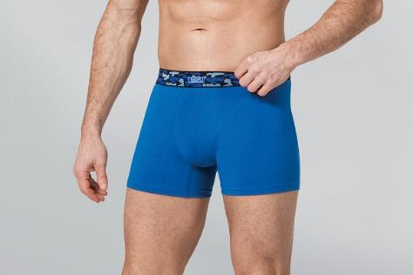
 | Арт.1642 ЭЛАСТАН Боксеры Синий M |  |  | 225 |  | 0
 | Арт.1642 ЭЛАСТАН Боксеры Синий L |  |  | 225 |  | 0
 | Арт.1642 ЭЛАСТАН Боксеры Синий XL |  |  | 225 |  | 0
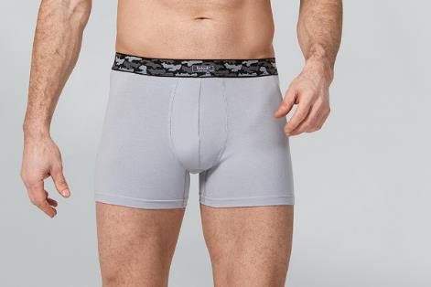
 | Арт.1642 ЭЛАСТАН Боксеры Светло серый M |  |  | 225 |  | 0
 | Арт.1642 ЭЛАСТАН Боксеры Светло серый L |  |  | 225 |  | 0
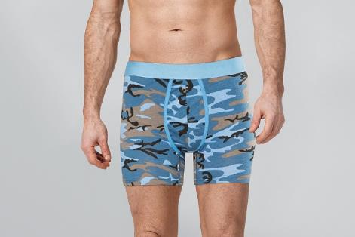
 | Арт.1642 ЭЛАСТАН Боксеры Светло серый XL |  |  | 225 |  | 0
 | Арт.1642 ЭЛАСТАН Боксеры Синий камуфляж M |  |  | 225 |  | 0
 | Арт.1642 ЭЛАСТАН Боксеры Синий камуфляж L |  |  | 225 |  | 0
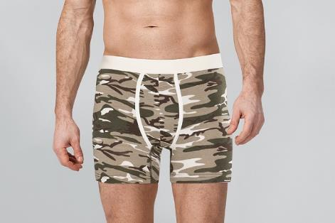
 | Арт.1642 ЭЛАСТАН Боксеры Синий камуфляж XL |  |  | 225 |  | 0
 | Арт.1642 ЭЛАСТАН Боксеры Экрю камуфляж M |  |  | 225 |  | 0
 | Арт.1642 ЭЛАСТАН Боксеры Экрю камуфляж L |  |  | 225 |  | 0
 | Арт.1642 ЭЛАСТАН Боксеры Экрю камуфляж XL |  |  | 225 |  | 0
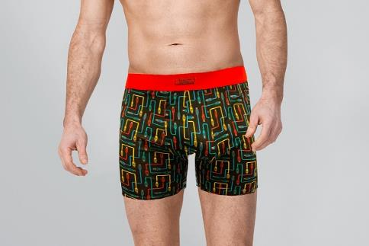
 | Арт.1641 ЭЛАСТАН Боксеры Провода M | 1641 | Мужские трусы боксеры прилегающего кроя. Контрастная пришивная резинка, большое разнообразие цветов. Состав 90% хлопок 10% эластан. | 230 |  | 0
 | Арт.1641 ЭЛАСТАН Боксеры Провода L |  |  | 230 |  | 0
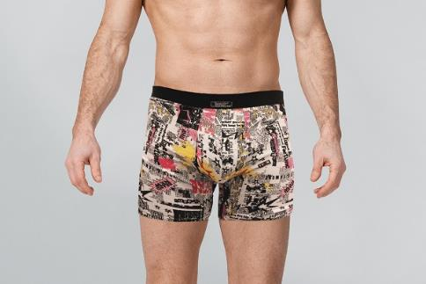
 | Арт.1641 ЭЛАСТАН Боксеры Провода XL |  |  | 230 |  | 0
 | Арт.1641 ЭЛАСТАН Боксеры Граффити M |  |  | 230 |  | 0
 | Арт.1641 ЭЛАСТАН Боксеры Граффити L |  |  | 230 |  | 0
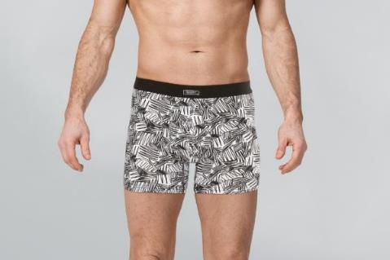
 | Арт.1641 ЭЛАСТАН Боксеры Граффити XL |  |  | 230 |  | 0
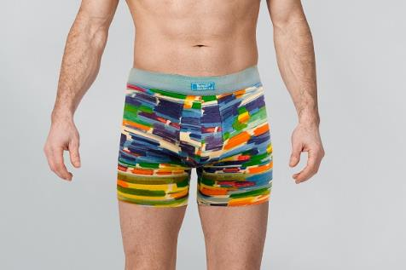
 | Арт.1641 ЭЛАСТАН Боксеры Цветные M |  |  | 230 |  | 0
 | Арт.1641 ЭЛАСТАН Боксеры Цветные L |  |  | 230 |  | 0
 | Арт.1641 ЭЛАСТАН Боксеры Цветные XL |  |  | 230 |  | 0
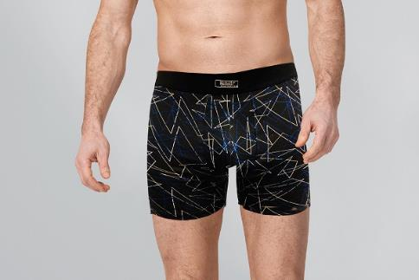
 | Арт.1641 ЭЛАСТАН Боксеры Темно-синий M |  |  | 230 |  | 0
 | Арт.1641 ЭЛАСТАН Боксеры Темно-синий L |  |  | 230 |  | 0
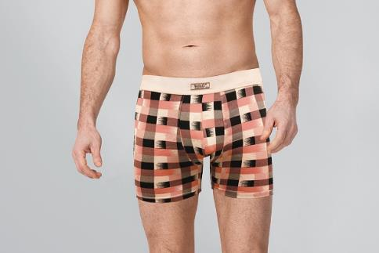
 | Арт.1641 ЭЛАСТАН Боксеры Темно-синий XL |  |  | 230 |  | 0
 | Арт.1641 ЭЛАСТАН Боксеры Экрю клетка M |  |  | 230 |  | 0
 | Арт.1641 ЭЛАСТАН Боксеры Экрю клетка L |  |  | 230 |  | 0
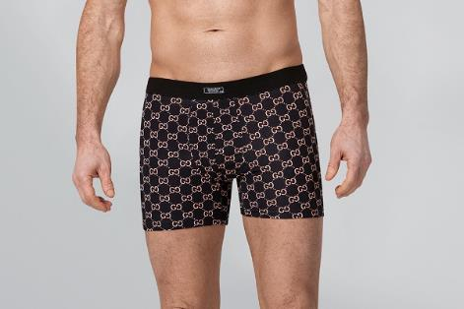
 | Арт.1641 ЭЛАСТАН Боксеры Экрю клетка XL |  |  | 230 |  | 0
 |  |  |  | 230 |  | 0
 | Арт.1641 ЭЛАСТАН Боксеры Черный Gold L |  |  | 230 |  | 0
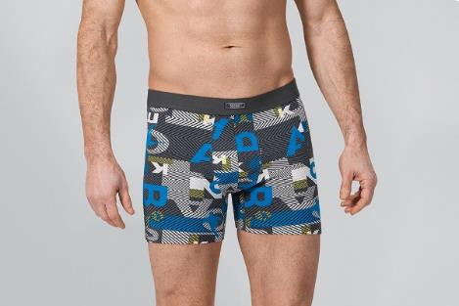
 |  |  |  | 230 |  | 0
 |  |  |  | 230 |  | 0
 | Арт.1641 ЭЛАСТАН Боксеры Серый принт L |  |  | 230 |  | 0
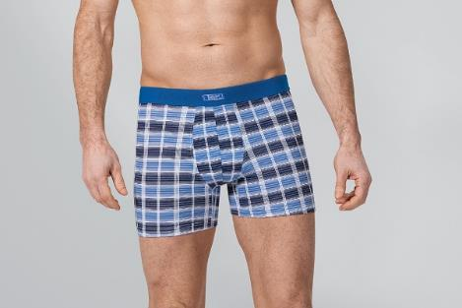
 |  |  |  | 230 |  | 0
 |  |  |  | 230 |  | 0
 | Арт.1641 ЭЛАСТАН Боксеры Синий клетка L |  |  | 230 |  | 0
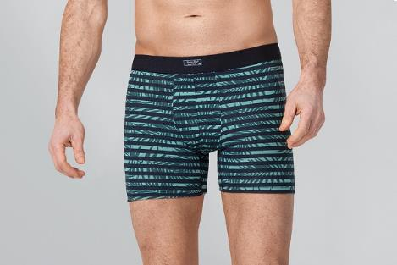
 |  |  |  | 230 |  | 0
 |  |  |  | 230 |  | 0
 | Арт.1641 ЭЛАСТАН Боксеры Джунгли L |  |  | 230 |  | 0
 |  |  |  | 230 |  | 0
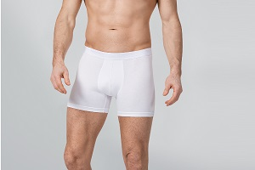 |  | 128 | Базовые однотонные мужские боксеры, выполнены из натуральной высококачественной ткани 90% хлопок, 10% эластан. Пришивная резинка с вышивкой бренда. | 240 |  | 0
 | Арт.128 ЭЛАСТАН МУЖСКИЕ БОКСЕРЫ размер M цвет Белый |  |  | 240 |  | 0
 | Арт.128 ЭЛАСТАН МУЖСКИЕ БОКСЕРЫ размер L цвет Белый |  |  | 240 |  | 0
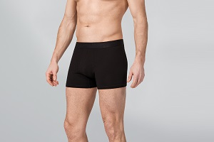
 | Арт.128 ЭЛАСТАН МУЖСКИЕ БОКСЕРЫ размер XL цвет Белый |  |  | 240 |  | 0
 |  |  |  | 240 |  | 0
 | Арт.128 ЭЛАСТАН МУЖСКИЕ БОКСЕРЫ размер M цвет Черный |  |  | 240 |  | 0
 | Арт.128 ЭЛАСТАН МУЖСКИЕ БОКСЕРЫ размер L цвет Черный |  |  | 240 |  | 0
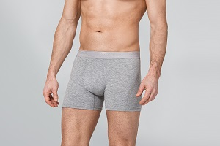
 | Арт.128 ЭЛАСТАН МУЖСКИЕ БОКСЕРЫ размер XL цвет Черный |  |  | 240 |  | 0
 |  |  |  | 240 |  | 0
 | Арт.128 ЭЛАСТАН МУЖСКИЕ БОКСЕРЫ размер M цвет Серый |  |  | 240 |  | 0
 | Арт.128 ЭЛАСТАН МУЖСКИЕ БОКСЕРЫ размер L цвет Серый |  |  | 240 |  | 0
 | Арт.128 ЭЛАСТАН МУЖСКИЕ БОКСЕРЫ размер XL цвет Серый |  |  | 240 |  | 0
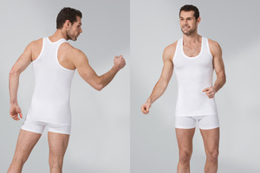 | Арт.183 ПРЕМЬЕР РЭМБО МАЙКА размер S цвет белый | 183 | Мужская майка борцовка прилегающего силуэта, выполнена из эластичного полотна 90% хлопок, 10% эластан. | 330 |  | 0
 | Арт.183 ПРЕМЬЕР РЭМБО МАЙКА размер M цвет белый |  |  | 330 |  | 0
 | Арт.183 ПРЕМЬЕР РЭМБО МАЙКА размер L цвет белый |  |  | 330 |  | 0
 | Арт.183 ПРЕМЬЕР РЭМБО МАЙКА размер XL цвет белый |  |  | 330 |  | 0
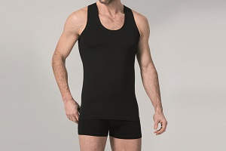 | Арт.183 ПРЕМЬЕР РЭМБО МАЙКА размер S цвет черный |  |  | 330 |  | 0
 | Арт.183 ПРЕМЬЕР РЭМБО МАЙКА размер M цвет черный |  |  | 330 |  | 0
 | Арт.183 ПРЕМЬЕР РЭМБО МАЙКА размер L цвет черный |  |  | 330 |  | 0
 | Арт.183 ПРЕМЬЕР РЭМБО МАЙКА размер XL цвет черный |  |  | 330 |  | 0
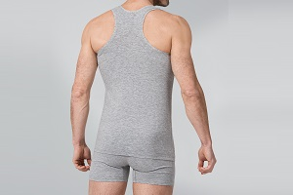 | Арт.183 ПРЕМЬЕР РЭМБО МАЙКА размер S цвет Серый |  |  | 330 |  | 0
 | Арт.183 ПРЕМЬЕР РЭМБО МАЙКА размер M цвет Серый |  |  | 330 |  | 0
 | Арт.183 ПРЕМЬЕР РЭМБО МАЙКА размер L цвет Серый |  |  | 330 |  | 0
 | Арт.183 ПРЕМЬЕР РЭМБО МАЙКА размер XL цвет Серый |  |  | 330 |  | 0
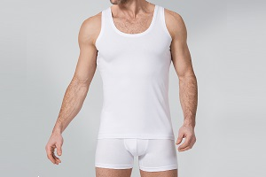 | Арт.184 ПРЕМЬЕР МАЙКА размер S цвет белый | 184 | Мужская майка прилегающего силуэта, выполнена из эластичного полотна 90% хлопок, 10% эластан. | 330 |  | 0
 | Арт.184 ПРЕМЬЕР МАЙКА размер M цвет белый |  |  | 330 |  | 0
 | Арт.184 ПРЕМЬЕР МАЙКА размер L цвет белый |  |  | 330 |  | 0
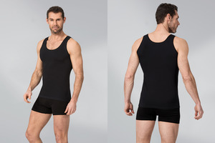
 | Арт.184 ПРЕМЬЕР МАЙКА размер XL цвет белый |  |  | 330 |  | 0
 | Арт.184 ПРЕМЬЕР МАЙКА размер S цвет черный |  |  | 330 |  | 0
 | Арт.184 ПРЕМЬЕР МАЙКА размер M цвет черный |  |  | 330 |  | 0
 | Арт.184 ПРЕМЬЕР МАЙКА размер L цвет черный |  |  | 330 |  | 0
 | Арт.184 ПРЕМЬЕР МАЙКА размер XL цвет черный |  |  | 330 |  | 0
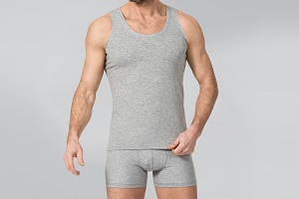 | Арт.184 ПРЕМЬЕР МАЙКА размер S цвет Серый |  |  | 330 |  | 0
 | Арт.184 ПРЕМЬЕР МАЙКА размер M цвет Серый |  |  | 330 |  | 0
 | Арт.184 ПРЕМЬЕР МАЙКА размер L цвет Серый |  |  | 330 |  | 0
 | Арт.184 ПРЕМЬЕР МАЙКА размер XL цвет Серый |  |  | 330 |  | 0
 | Боди и комплекты
 |  | 261 | Боди слип прилегающего силуэта на тонких бретелях выполнен из эластичного полотна 90% хлопок, 10% эластан. Застежка на ластовице на три крючка, рост 165-170 | 320 |  | 0
 | Арт.261 ЭЛАСТАН БОДИ НА ЛЯМКАХ размер M цвет Белый |  |  | 320 |  | 0
 | Арт.261 ЭЛАСТАН БОДИ НА ЛЯМКАХ размер L цвет Белый |  |  | 320 |  | 0
 | Арт.261 ЭЛАСТАН БОДИ НА ЛЯМКАХ размер XL цвет Белый |  |  | 320 |  | 0
 |  |  |  | 320 |  | 0
 | Арт.261 ЭЛАСТАН БОДИ НА ЛЯМКАХ размер M цвет Черный |  |  | 320 |  | 0
 | Арт.261 ЭЛАСТАН БОДИ НА ЛЯМКАХ размер L цвет Черный |  |  | 320 |  | 0
 | Арт.261 ЭЛАСТАН БОДИ НА ЛЯМКАХ размер XL цвет Черный |  |  | 320 |  | 0
 |  |  |  | 320 |  | 0
 | Арт.261 ЭЛАСТАН БОДИ НА ЛЯМКАХ размер M цвет Серый |  |  | 320 |  | 0
 | Арт.261 ЭЛАСТАН БОДИ НА ЛЯМКАХ размер L цвет Серый |  |  | 320 |  | 0
 | Арт.261 ЭЛАСТАН БОДИ НА ЛЯМКАХ размер XL цвет Серый |  |  | 320 |  | 0
 |  |  |  | 320 |  | 0
 | Арт.261 ЭЛАСТАН БОДИ НА ЛЯМКАХ размер M цвет Бежевый |  |  | 320 |  | 0
 | Арт.261 ЭЛАСТАН БОДИ НА ЛЯМКАХ размер L цвет Бежевый |  |  | 320 |  | 0
 | Арт.261 ЭЛАСТАН БОДИ НА ЛЯМКАХ размер XL цвет Бежевый |  |  | 320 |  | 0
 |  | 262 | Боди слип прилегающего силуэта на широких бретелях выполнен из натурального полотна 90% хлопок, 10% эластан. Застежка на ластовице на три крючка, рост 160-164 | 320 |  | 0
 | Арт.262 ЭЛАСТАН БОДИ НА ШИРОК. ЛЯМКАХ размер M цвет Белый |  |  | 320 |  | 0
 | Арт.262 ЭЛАСТАН БОДИ НА ШИРОК. ЛЯМКАХ размер L цвет Белый |  |  | 320 |  | 0
 | Арт.262 ЭЛАСТАН БОДИ НА ШИРОК. ЛЯМКАХ размер XL цвет Белый |  |  | 320 |  | 0
 |  |  |  | 320 |  | 0
 | Арт.262 ЭЛАСТАН БОДИ НА ШИРОК. ЛЯМКАХ размер M цвет Черный |  |  | 320 |  | 0
 | Арт.262 ЭЛАСТАН БОДИ НА ШИРОК. ЛЯМКАХ размер L цвет Черный |  |  | 320 |  | 0
 | Арт.262 ЭЛАСТАН БОДИ НА ШИРОК. ЛЯМКАХ размер XL цвет Черный |  |  | 320 |  | 0
 |  |  |  | 320 |  | 0
 | Арт.262 ЭЛАСТАН БОДИ НА ШИРОК. ЛЯМКАХ размер M цвет Серый |  |  | 320 |  | 0
 | Арт.262 ЭЛАСТАН БОДИ НА ШИРОК. ЛЯМКАХ размер L цвет Серый |  |  | 320 |  | 0
 | Арт.262 ЭЛАСТАН БОДИ НА ШИРОК. ЛЯМКАХ размер XL цвет Серый |  |  | 320 |  | 0
 |  |  |  | 320 |  | 0
 | Арт.262 ЭЛАСТАН БОДИ НА ШИРОК. ЛЯМКАХ размер M цвет Бежевый |  |  | 320 |  | 0
 | Арт.262 ЭЛАСТАН БОДИ НА ШИРОК. ЛЯМКАХ размер L цвет Бежевый |  |  | 320 |  | 0
 | Арт.262 ЭЛАСТАН БОДИ НА ШИРОК. ЛЯМКАХ размер XL цвет Бежевый |  |  | 320 |  | 0
 | Арт.2200 ЭЛАСТАН КОМПЛЕКТ МАЙКА И ТРУСЫ размер S Черный сердце №1 | 2200 | Комплект для ежедневной носки, состав 90% Хлопок, 10% Эластан. Состоит из майки на тонких бретелях с кружевом, декорирована бантиком и трус бразил средней посадки, с кружевом по ноге. Нежная, натуральная ткань дарит ощущение комфорта и свободы. | 350 |  | 0
 | Арт.2200 ЭЛАСТАН КОМПЛЕКТ МАЙКА И ТРУСЫ размер M Черный сердце №1 |  |  | 350 |  | 0
 | Арт.2200 ЭЛАСТАН КОМПЛЕКТ МАЙКА И ТРУСЫ размер L Черный сердце №1 |  |  | 350 |  | 0
 | Арт.2200 ЭЛАСТАН КОМПЛЕКТ МАЙКА И ТРУСЫ размер XL Черный сердце №1 |  |  | 350 |  | 0
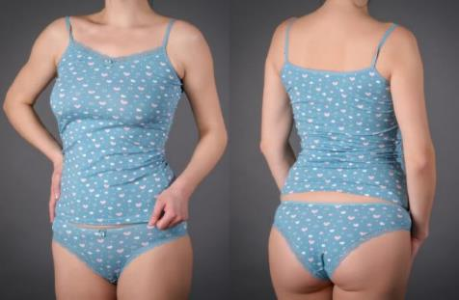 |  |  |  | 350 |  | 0
 | Арт.2200 ЭЛАСТАН КОМПЛЕКТ МАЙКА И ТРУСЫ размер M Бирюза принт №3 |  |  | 350 |  | 0
 | Арт.2200 ЭЛАСТАН КОМПЛЕКТ МАЙКА И ТРУСЫ размер L Бирюза принт №3 |  |  | 350 |  | 0
 | Арт.2200 ЭЛАСТАН КОМПЛЕКТ МАЙКА И ТРУСЫ размер XL Бирюза принт №3 |  |  | 350 |  | 0
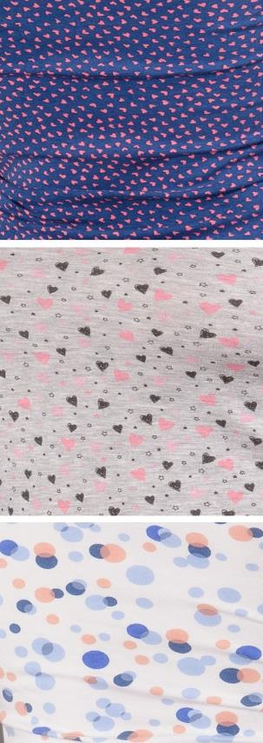
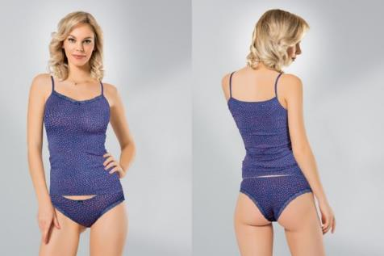 | Арт.2200 ЭЛАСТАН КОМПЛЕКТ МАЙКА И ТРУСЫ размер S Синий сердце №4 |  |  | 350 |  | 0
 | Арт.2200 ЭЛАСТАН КОМПЛЕКТ МАЙКА И ТРУСЫ размер M Синий сердце №4 |  |  | 350 |  | 0
 | Арт.2200 ЭЛАСТАН КОМПЛЕКТ МАЙКА И ТРУСЫ размер L Синий сердце №4 |  |  | 350 |  | 0
 | Арт.2200 ЭЛАСТАН КОМПЛЕКТ МАЙКА И ТРУСЫ размер XL Синий сердце №4 |  |  | 350 |  | 0
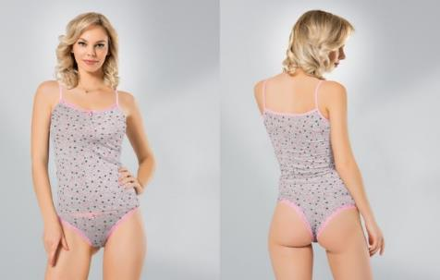 | Арт.2200 ЭЛАСТАН КОМПЛЕКТ МАЙКА И ТРУСЫ размер S Серый млж принт №5 |  |  | 350 |  | 0
 | Арт.2200 ЭЛАСТАН КОМПЛЕКТ МАЙКА И ТРУСЫ размер M Серый млж принт №5 |  |  | 350 |  | 0
 | Арт.2200 ЭЛАСТАН КОМПЛЕКТ МАЙКА И ТРУСЫ размер L Серый млж принт №5 |  |  | 350 |  | 0
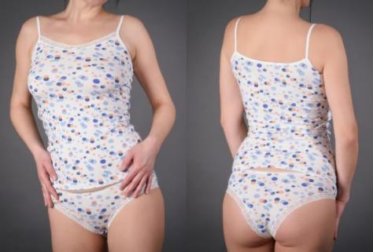
 | Арт.2200 ЭЛАСТАН КОМПЛЕКТ МАЙКА И ТРУСЫ размер XL Серый млж принт №5 |  |  | 350 |  | 0
 | Арт.2200 ЭЛАСТАН КОМПЛЕКТ МАЙКА И ТРУСЫ размер S Белый цв. горох №6 |  |  | 350 |  | 0
 | Арт.2200 ЭЛАСТАН КОМПЛЕКТ МАЙКА И ТРУСЫ размер M Белый цв. горох №6 |  |  | 350 |  | 0
 | Арт.2200 ЭЛАСТАН КОМПЛЕКТ МАЙКА И ТРУСЫ размер L Белый цв. горох №6 |  |  | 350 |  | 0
 | Арт.2200 ЭЛАСТАН КОМПЛЕКТ МАЙКА И ТРУСЫ размер XL Белый цв. горох №6 |  |  | 350 |  | 0
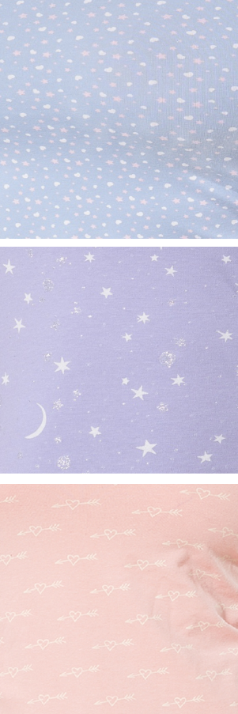
 | Арт.2200 ЭЛАСТАН КОМПЛЕКТ МАЙКА И ТРУСЫ размер S Голубой принт №7 |  |  | 350 |  | 0
 | Арт.2200 ЭЛАСТАН КОМПЛЕКТ МАЙКА И ТРУСЫ размер M Голубой принт №7 |  |  | 350 |  | 0
 | Арт.2200 ЭЛАСТАН КОМПЛЕКТ МАЙКА И ТРУСЫ размер L Голубой принт №7 |  |  | 350 |  | 0
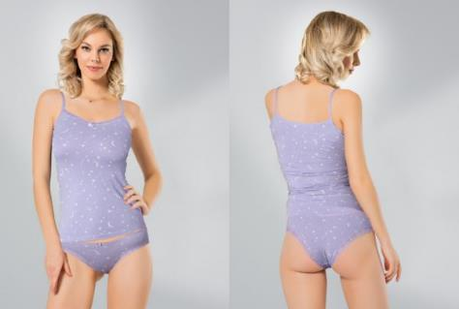
 | Арт.2200 ЭЛАСТАН КОМПЛЕКТ МАЙКА И ТРУСЫ размер XL Голубой принт №7 |  |  | 350 |  | 0
 | Арт.2200 ЭЛАСТАН КОМПЛЕКТ МАЙКА И ТРУСЫ размер S Сирень звезды № 8 |  |  | 350 |  | 0
 | Арт.2200 ЭЛАСТАН КОМПЛЕКТ МАЙКА И ТРУСЫ размер M Сирень звезды № 8 |  |  | 350 |  | 0
 | Арт.2200 ЭЛАСТАН КОМПЛЕКТ МАЙКА И ТРУСЫ размер L Сирень звезды № 8 |  |  | 350 |  | 0
 | Арт.2200 ЭЛАСТАН КОМПЛЕКТ МАЙКА И ТРУСЫ размер XL Сирень звезды № 8 |  |  | 350 |  | 0
 | Арт.2200 ЭЛАСТАН КОМПЛЕКТ МАЙКА И ТРУСЫ размер S цвет Розовый принт №9 |  |  | 350 |  | 0
 | Арт.2200 ЭЛАСТАН КОМПЛЕКТ МАЙКА И ТРУСЫ размер M цвет Розовый принт №9 |  |  | 350 |  | 0
 | Арт.2200 ЭЛАСТАН КОМПЛЕКТ МАЙКА И ТРУСЫ размер L цвет Розовый принт №9 |  |  | 350 |  | 0
 | Арт.2200 ЭЛАСТАН КОМПЛЕКТ МАЙКА И ТРУСЫ размер XL цвет Розовый принт №9 |  |  | 350 |  | 0
 |  | 600 | Комплект выполнен из эластичного, натурального полотна 95% МИКРО-МОДАЛ, 5% Эластан. Состоит из майки на тонких бретелях, и трус слип средней посадки. Кружевные вставки придают соблазнительность и эротичность комплекту. | 500 |  | 0
 | Арт.600 МИКРО-МОДАЛ ЖЕНСКИЙ НАБОР размер M цвет Экрю |  |  | 500 |  | 0
 | Арт.600 МИКРО-МОДАЛ ЖЕНСКИЙ НАБОР размер L цвет Экрю |  |  | 500 |  | 0
 | Арт.600 МИКРО-МОДАЛ ЖЕНСКИЙ НАБОР размер S цвет Черный |  |  | 500 |  | 0
 | Арт.600 МИКРО-МОДАЛ ЖЕНСКИЙ НАБОР размер M цвет Черный |  |  | 500 |  | 0
 | Арт.600 МИКРО-МОДАЛ ЖЕНСКИЙ НАБОР размер L цвет Черный |  |  | 500 |  | 0
 | Арт.600 МИКРО-МОДАЛ ЖЕНСКИЙ НАБОР размер S цвет Пудра |  |  | 500 |  | 0
 | Арт.600 МИКРО-МОДАЛ ЖЕНСКИЙ НАБОР размер M цвет Пудра |  |  | 500 |  | 0
 | Арт.600 МИКРО-МОДАЛ ЖЕНСКИЙ НАБОР размер L цвет Пудра |  |  | 500 |  | 0
 |  |  |  | 500 |  | 0
 | Арт.602 МИКРО-МОДАЛ ЖЕНСКИЙ НАБОР размер M цвет Экрю | 602 | Комплект выполнен из эластичного, натурального полотна 95% МИКРО-МОДАЛ, 5% Эластан. Состоит из майки на тонких бретелях, и трус слип средней посадки. Кружевные вставки придают соблазнительность и эротичность комплекту, майка декорирована бантиком. | 500 |  | 0
 | Арт.602 МИКРО-МОДАЛ ЖЕНСКИЙ НАБОР размер L цвет Экрю |  |  | 500 |  | 0
 | Арт.602 МИКРО-МОДАЛ ЖЕНСКИЙ НАБОР размер S цвет Черный |  |  | 500 |  | 0
 | Арт.602 МИКРО-МОДАЛ ЖЕНСКИЙ НАБОР размер M цвет Черный |  |  | 500 |  | 0
 | Арт.602 МИКРО-МОДАЛ ЖЕНСКИЙ НАБОР размер L цвет Черный |  |  | 500 |  | 0
 | Арт.602 МИКРО-МОДАЛ ЖЕНСКИЙ НАБОР размер S цвет Пудра |  |  | 500 |  | 0
 | Арт.602 МИКРО-МОДАЛ ЖЕНСКИЙ НАБОР размер M цвет Пудра |  |  | 500 |  | 0
 | Арт.602 МИКРО-МОДАЛ ЖЕНСКИЙ НАБОР размер L цвет Пудра |  |  | 500 |  | 0
 | Женское нательное белье
 | Арт.296 ЭЛАСТАН МАЙКА НА БРЕТЕЛЯХ размер S цвет Белый | 296 | Майка-топ на тонких бретелях из высококачественного хлопка с добавлением лайкры. Срезы изделия отделаны нежной окантовкой. | 234 |  | 0
 | Арт.296 ЭЛАСТАН МАЙКА НА БРЕТЕЛЯХ размер M цвет Белый |  |  | 234 |  | 0
 | Арт.296 ЭЛАСТАН МАЙКА НА БРЕТЕЛЯХ размер L цвет Белый |  |  | 234 |  | 0
 | Арт.296 ЭЛАСТАН МАЙКА НА БРЕТЕЛЯХ размер XL цвет Белый |  |  | 234 |  | 0
 | Арт.296 ЭЛАСТАН МАЙКА НА БРЕТЕЛЯХ размер S цвет Черный |  |  | 234 |  | 0
 | Арт.296 ЭЛАСТАН МАЙКА НА БРЕТЕЛЯХ размер M цвет Черный |  |  | 234 |  | 0
 | Арт.296 ЭЛАСТАН МАЙКА НА БРЕТЕЛЯХ размер L цвет Черный |  |  | 234 |  | 0
 | Арт.296 ЭЛАСТАН МАЙКА НА БРЕТЕЛЯХ размер XL цвет Черный |  |  | 234 |  | 0
 | Арт.296 ЭЛАСТАН МАЙКА НА БРЕТЕЛЯХ размер S цвет Синий |  |  | 234 |  | 0
 | Арт.296 ЭЛАСТАН МАЙКА НА БРЕТЕЛЯХ размер M цвет Синий |  |  | 234 |  | 0
 | Арт.296 ЭЛАСТАН МАЙКА НА БРЕТЕЛЯХ размер L цвет Синий |  |  | 234 |  | 0
 | Арт.296 ЭЛАСТАН МАЙКА НА БРЕТЕЛЯХ размер XL цвет Синий |  |  | 234 |  | 0
 | Арт.296 ЭЛАСТАН МАЙКА НА БРЕТЕЛЯХ размер S цвет Фиолетовый |  |  | 234 |  | 0
 | Арт.296 ЭЛАСТАН МАЙКА НА БРЕТЕЛЯХ размер M цвет Фиолетовый |  |  | 234 |  | 0
 | Арт.296 ЭЛАСТАН МАЙКА НА БРЕТЕЛЯХ размер L цвет Фиолетовый |  |  | 234 |  | 0
 | Арт.296 ЭЛАСТАН МАЙКА НА БРЕТЕЛЯХ размер XL цвет Фиолетовый |  |  | 234 |  | 0
 | Арт.296 ЭЛАСТАН МАЙКА НА БРЕТЕЛЯХ размер S цвет Розовый |  |  | 234 |  | 0
 | Арт.296 ЭЛАСТАН МАЙКА НА БРЕТЕЛЯХ размер M цвет Розовый |  |  | 234 |  | 0
 | Арт.296 ЭЛАСТАН МАЙКА НА БРЕТЕЛЯХ размер L цвет Розовый |  |  | 234 |  | 0
 | Арт.296 ЭЛАСТАН МАЙКА НА БРЕТЕЛЯХ размер XL цвет Розовый |  |  | 234 |  | 0
 | Арт.296 ЭЛАСТАН МАЙКА НА БРЕТЕЛЯХ размер S цвет Фуксия |  |  | 234 |  | 0
 | Арт.296 ЭЛАСТАН МАЙКА НА БРЕТЕЛЯХ размер M цвет Фуксия |  |  | 234 |  | 0
 | Арт.296 ЭЛАСТАН МАЙКА НА БРЕТЕЛЯХ размер L цвет Фуксия |  |  | 234 |  | 0
 | Арт.296 ЭЛАСТАН МАЙКА НА БРЕТЕЛЯХ размер XL цвет Фуксия |  |  | 234 |  | 0
 | Арт.297 ЭЛАСТАН МАЙКА НА ШИРОК. ЛЯМКАХ размер S цвет Белый | 297 | Майка выполнена из высококачественного хлопка c добавлением лайкры, срезы отделаны нежной окантовкой, овальный вырез горловины. | 234 |  | 0
 | Арт.297 ЭЛАСТАН МАЙКА НА ШИРОК. ЛЯМКАХ размер M цвет Белый |  |  | 234 |  | 0
 | Арт.297 ЭЛАСТАН МАЙКА НА ШИРОК. ЛЯМКАХ размер L цвет Белый |  |  | 234 |  | 0
 | Арт.297 ЭЛАСТАН МАЙКА НА ШИРОК. ЛЯМКАХ размер XL цвет Белый |  |  | 234 |  | 0
 | Арт.297 ЭЛАСТАН МАЙКА НА ШИРОК. ЛЯМКАХ размер S цвет Черный |  |  | 234 |  | 0
 | Арт.297 ЭЛАСТАН МАЙКА НА ШИРОК. ЛЯМКАХ размер M цвет Черный |  |  | 234 |  | 0
 | Арт.297 ЭЛАСТАН МАЙКА НА ШИРОК. ЛЯМКАХ размер L цвет Черный |  |  | 234 |  | 0
 | Арт.297 ЭЛАСТАН МАЙКА НА ШИРОК. ЛЯМКАХ размер XL цвет Черный |  |  | 234 |  | 0
 | Арт.297 ЭЛАСТАН МАЙКА НА ШИРОК. ЛЯМКАХ размер S цвет Синий |  |  | 234 |  | 0
 | Арт.297 ЭЛАСТАН МАЙКА НА ШИРОК. ЛЯМКАХ размер M цвет Синий |  |  | 234 |  | 0
 | Арт.297 ЭЛАСТАН МАЙКА НА ШИРОК. ЛЯМКАХ размер L цвет Синий |  |  | 234 |  | 0
 | Арт.297 ЭЛАСТАН МАЙКА НА ШИРОК. ЛЯМКАХ размер XL цвет Синий |  |  | 234 |  | 0
 | Арт.297 ЭЛАСТАН МАЙКА НА ШИРОК. ЛЯМКАХ размер S цвет Фиолетовый |  |  | 234 |  | 0
 | Арт.297 ЭЛАСТАН МАЙКА НА ШИРОК. ЛЯМКАХ размер M цвет Фиолетовый |  |  | 234 |  | 0
 | Арт.297 ЭЛАСТАН МАЙКА НА ШИРОК. ЛЯМКАХ размер L цвет Фиолетовый |  |  | 234 |  | 0
 | Арт.297 ЭЛАСТАН МАЙКА НА ШИРОК. ЛЯМКАХ размер XL цвет Фиолетовый |  |  | 234 |  | 0
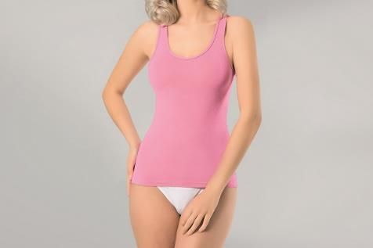 | Арт.297 ЭЛАСТАН МАЙКА НА ШИРОК. ЛЯМКАХ размер S цвет Розовый |  |  | 234 |  | 0
 | Арт.297 ЭЛАСТАН МАЙКА НА ШИРОК. ЛЯМКАХ размер M цвет Розовый |  |  | 234 |  | 0
 | Арт.297 ЭЛАСТАН МАЙКА НА ШИРОК. ЛЯМКАХ размер L цвет Розовый |  |  | 234 |  | 0
 | Арт.297 ЭЛАСТАН МАЙКА НА ШИРОК. ЛЯМКАХ размер XL цвет Розовый |  |  | 234 |  | 0
 | Арт.297 ЭЛАСТАН МАЙКА НА ШИРОК. ЛЯМКАХ размер S цвет Фуксия |  |  | 234 |  | 0
 | Арт.297 ЭЛАСТАН МАЙКА НА ШИРОК. ЛЯМКАХ размер M цвет Фуксия |  |  | 234 |  | 0
 | Арт.297 ЭЛАСТАН МАЙКА НА ШИРОК. ЛЯМКАХ размер L цвет Фуксия |  |  | 234 |  | 0
 | Арт.297 ЭЛАСТАН МАЙКА НА ШИРОК. ЛЯМКАХ размер XL цвет Фуксия |  |  | 234 |  | 0
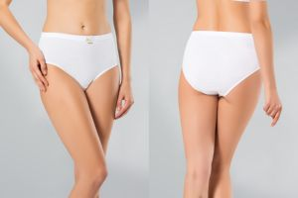 |  | 218 | Трусы с завышенной линией талии, сконструированные для особо комфортного ношения на каждый день. Изделие выполнено из высококачественного, гладкого 100% хлопка рибана, c широкими боковыми деталями, декорировано бантиком. Отличная растяжимость полотна. Швы обработаны плоским швом и не видны под одеждой.
 | Арт.218 РИБАНА ТРУСЫ размер M цвет Белый |  |  | 145 |  | 0
 | Арт.218 РИБАНА ТРУСЫ размер L цвет Белый |  |  | 145 |  | 0
 | Арт.218 РИБАНА ТРУСЫ размер XL цвет Белый |  |  | 145 |  | 0
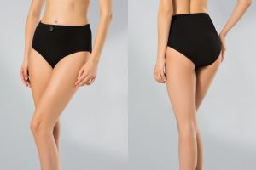
 | Арт.218 РИБАНА ТРУСЫ размер 2xl цвет Белый |  |  | 145 |  | 0

 | Арт.218 РИБАНА ТРУСЫ размер M цвет Черный |  |  | 145 |  | 0
 | Арт.218 РИБАНА ТРУСЫ размер L цвет Черный |  |  | 145 |  | 0
 | Арт.218 РИБАНА ТРУСЫ размер XL цвет Черный |  |  | 145 |  | 0
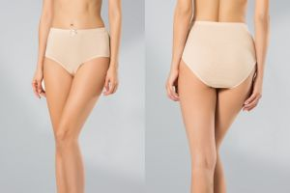
 | Арт.218 РИБАНА ТРУСЫ размер 2xl цвет Черный |  |  | 145 |  | 0

 | Арт.218 РИБАНА ТРУСЫ размер M цвет Бежевый |  |  | 145 |  | 0
 | Арт.218 РИБАНА ТРУСЫ размер L цвет Бежевый |  |  | 145 |  | 0
 | Арт.218 РИБАНА ТРУСЫ размер XL цвет Бежевый |  |  | 145 |  | 0
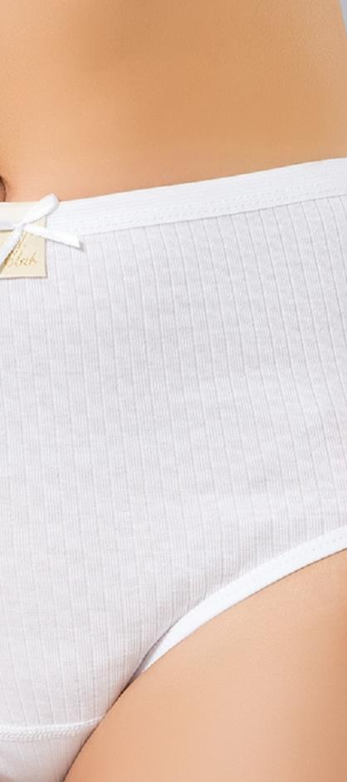
 | Арт.218 РИБАНА ТРУСЫ размер 2xl цвет Бежевый |  |  | 145 |  | 0
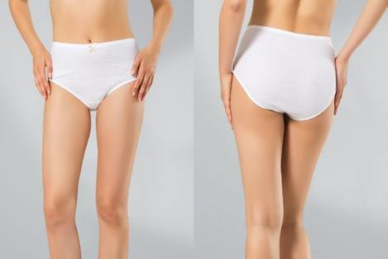
 |  | 220 | Трусы с завышенной линией талии, сконструированные для особо комфортного ношения на каждый день. Изделие выполнено из высококачественного, РЕЛЬЕФНОГО 100% хлопка рибана, c широкими боковыми деталями, декорировано бантиком. Отличная растяжимость полотна. Швы специально обработаны плоским швом и не видны под одеждой.
 | Арт.220 100% ХЛОПОК Макси Белый M |  |  | 135 |  | 0
 | Арт.220 100% ХЛОПОК Макси Белый L |  |  | 135 |  | 0
 | Арт.220 100% ХЛОПОК Макси Белый XL |  |  | 135 |  | 0
 | Арт.220 100% ХЛОПОК Макси Белый 2XL |  |  | 135 |  | 0
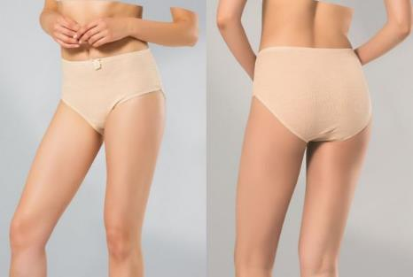
 | Арт.220 100% ХЛОПОК Макси Бежевый M |  |  | 135 |  | 0
 | Арт.220 100% ХЛОПОК Макси Бежевый L |  |  | 135 |  | 0
 | Арт.220 100% ХЛОПОК Макси Бежевый XL |  |  | 135 |  | 0
 | Арт.220 100% ХЛОПОК Макси Бежевый 2XL |  |  | 135 |  | 0
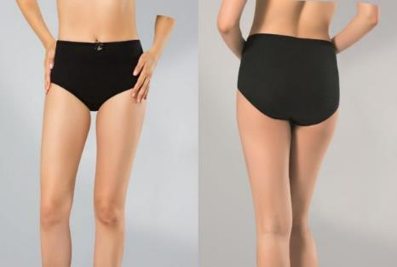
 | Арт.220 100% ХЛОПОК Макси Черный M |  |  | 135 |  | 0
 | Арт.220 100% ХЛОПОК Макси Черный L |  |  | 135 |  | 0
 | Арт.220 100% ХЛОПОК Макси Черный XL |  |  | 135 |  | 0
 | Арт.220 100% ХЛОПОК Макси Черный 2XL |  |  | 135 |  | 0
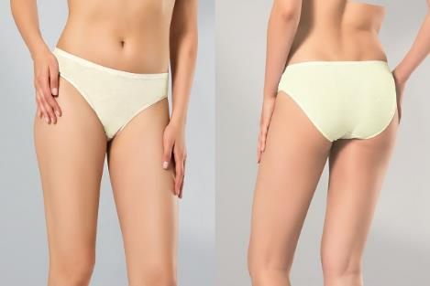
 | Арт.237 ЭЛАСТАН Слипы Экрю S | 237 | Трусы - слипы со средней линией талии. Изготовлены из мягкой, обволакивающей ткани, которая особо приятна для тела. Невесомые, с отличной растяжимостью полотна. 90% хлопок 10% эластан | 110 |  | 0
 | Арт.237 ЭЛАСТАН Слипы Экрю M |  |  | 110 |  | 0
 | Арт.237 ЭЛАСТАН Слипы Экрю L |  |  | 110 |  | 0

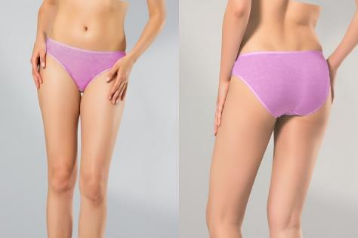
 | Арт.237 ЭЛАСТАН Слипы Сирень S |  |  | 110 |  | 0
 | Арт.237 ЭЛАСТАН Слипы Сирень M |  |  | 110 |  | 0
 | Арт.237 ЭЛАСТАН Слипы Сирень L |  |  | 110 |  | 0

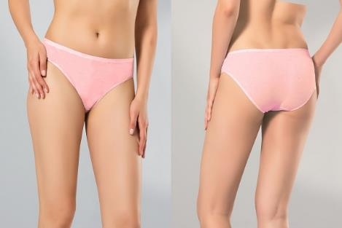
 | Арт.237 ЭЛАСТАН Слипы Роза S |  |  | 110 |  | 0
 | Арт.237 ЭЛАСТАН Слипы Роза M |  |  | 110 |  | 0
 | Арт.237 ЭЛАСТАН Слипы Роза L |  |  | 110 |  | 0

 |  | 239 | Трусы-слипы с завышенной линией талии, сконструированые для особо комфортного ношения. Имеют удобные, широкие боковые детали, передняя часть декорирована вставкой из эластичного кружева. Изделие выполнено из высококачественного хлопка с добавлением лайкры. 90% хлопок 10% эластан
 | Арт.239 ЭЛАСТАН Макси Черный M |  |  | 135 |  | 0
 | Арт.239 ЭЛАСТАН Макси Черный L |  |  | 135 |  | 0
 | Арт.239 ЭЛАСТАН Макси Черный XL |  |  | 135 |  | 0
 | Арт.239 ЭЛАСТАН Макси Черный 2XL |  |  | 135 |  | 0

 | Арт.239 ЭЛАСТАН Макси Белый M |  |  | 135 |  | 0
 | Арт.239 ЭЛАСТАН Макси Белый L |  |  | 135 |  | 0
 | Арт.239 ЭЛАСТАН Макси Белый XL |  |  | 135 |  | 0
 | Арт.239 ЭЛАСТАН Макси Белый 2XL |  |  | 135 |  | 0

 | Арт.239 ЭЛАСТАН Макси Бежевый M |  |  | 135 |  | 0
 | Арт.239 ЭЛАСТАН Макси Бежевый L |  |  | 135 |  | 0
 | Арт.239 ЭЛАСТАН Макси Бежевый XL |  |  | 135 |  | 0
 | Арт.239 ЭЛАСТАН Макси Бежевый 2XL |  |  | 135 |  | 0
 | Арт.241 ЭЛАСТАН Слип Белый S | 241 | Трусы-слипы со средней линией талии, выполнены из высококачественного хлопка с добавлением лайкры. Передняя часть изделия гладкая, заднюю часть украшает мягкое, эластичное кружево. Все срезы трусиков обработаны мягкой и нежной отделкой. 90% хлопок 10% эластан | 110 |  | 0
 | Арт.241 ЭЛАСТАН Слип Белый M |  |  | 110 |  | 0
 | Арт.241 ЭЛАСТАН Слип Белый L |  |  | 110 |  | 0
 | Арт.241 ЭЛАСТАН Слип Белый XL |  |  | 110 |  | 0

 | Арт.241 ЭЛАСТАН Слип Черный S |  |  | 110 |  | 0
 | Арт.241 ЭЛАСТАН Слип Черный M |  |  | 110 |  | 0
 | Арт.241 ЭЛАСТАН Слип Черный L |  |  | 110 |  | 0
 | Арт.241 ЭЛАСТАН Слип Черный XL |  |  | 110 |  | 0

 |  | 243 | Трусы-слипы со средней линией талии, выполнены из высококачественного хлопка с добавлением лайкры. Имеют удобные, широкие боковые детали, передняя часть декорирована вставками из эластичного кружева. Срезы обработаны отделкой с ажурным краем. 90% хлопок 10% эластан
 | Арт.243 ЭЛАСТАН Слипы Белый M |  |  | 125 |  | 0
 | Арт.243 ЭЛАСТАН Слипы Белый L |  |  | 125 |  | 0
 | Арт.243 ЭЛАСТАН Слипы Белый XL |  |  | 125 |  | 0

 | Арт.243 ЭЛАСТАН Слипы Черный M |  |  | 125 |  | 0
 | Арт.243 ЭЛАСТАН Слипы Черный L |  |  | 125 |  | 0
 | Арт.243 ЭЛАСТАН Слипы Черный XL |  |  | 125 |  | 0

 | Арт.244 ЭЛАСТАН Слипы Белый S | 244 | Трусы - слипы со средней линией талии. Выполнены из высококачественного хлопка с добавлением лайкры. На передней детали боковые вставки из нежного кружева. Срезы изделия обработаны эластичной резинкой. 90% хлопок 10% эластан | 125 |  | 0
 | Арт.244 ЭЛАСТАН Слипы Белый M |  |  | 125 |  | 0
 | Арт.244 ЭЛАСТАН Слипы Белый L |  |  | 125 |  | 0
...

